Светодиодные фонари
Компания "Баджер" PH: (812) 321 88 80 FX: (812) 327 75 99 www.badger.ru Консультант - эксперт: Балачевцев Максим Петрович: sportmax@badger.ru
 | Представляем линейку компактных светодиодных фонарей Zexus от японской компании Fujitoki. В этих моделях присутствуют самые современные LED технологии, мощный уровень свечения и высочайшее энергосбережение. Разнообразные крепежи и эргономика моделей продуманы до мелочей. Все фонари прошли тестирование в условиях российских рыбалок. |  |  |  |  |  |  | Курс USD
Фото модели | Наименование | Код | Мощность / питание | Световой поток, Lum | Длительность работы, ч | Длина луча, м | Вес (без батарей), гр. | Розничная цена, USD
NEW | Налобный фонарь Zexus ZX-240BK | ZX-240BK | 0,5W / AA*1 | 50 lumen | 6(10%)/60(100%) | 40 |  | 49.2
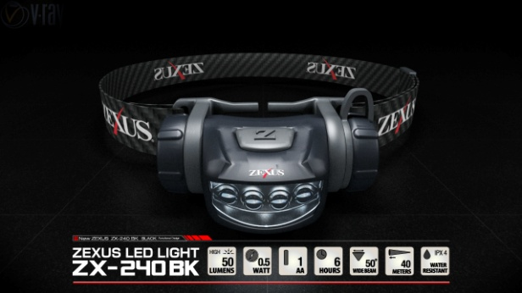 | Новое поколение всетодиодов повышенной светоотдачи. Компактная модель с функцией затемнения. Четыре мощных светодиода. Угол луча до 50 град. Водозащита PX-4. Корпус модели выполнене в черном цвете.
NEW | Налобный фонарь Zexus ZX-240PR | ZX-240PR | 0,5W / AA*1 | 50 lumen | 6(10%)/60(100%) | 40 |  | 49.2
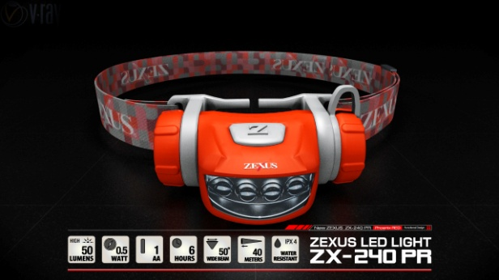 | Новое поколение всетодиодов повышенной светоотдачи. Модель аналогична предыдущей, отличается только цветом корпуса.
NEW | Налобный фонарь Zexus ZX-250BK | ZX-250BK | 2W / AA*1 | 90 lumen | 3(10%)/30(100%) | 65 |  | 59.1
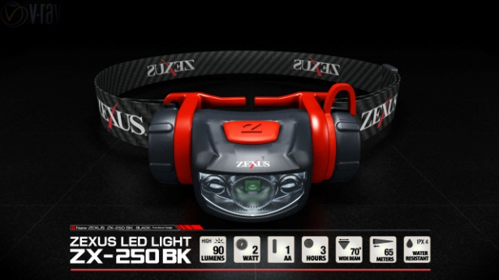 | Компактная модель с функцией затемнения. Три мощных светодиода. Угол луча до 70 град. Водозащита PX-4. Корпус в черном цвете, некоторые детали выполнены в контрастном красном цвете .
NEW | Налобный фонарь Zexus ZX-250SB | ZX-250SB | 2W / AA*1 | 90 lumen | 3(10%)/30(100%) | 65 |  | 59.1
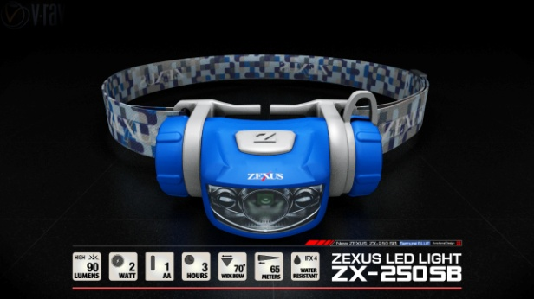 | Данная модель аналогична предыдущей, только цвет корпуса выполнен в голубом цвете .
NEW | Налобный фонарь Zexus ZX-260FP | ZX-260FP | 5W / AAA*3 | 180 lumen | 5(10%)/50(100%) | 80 |  | 73.7
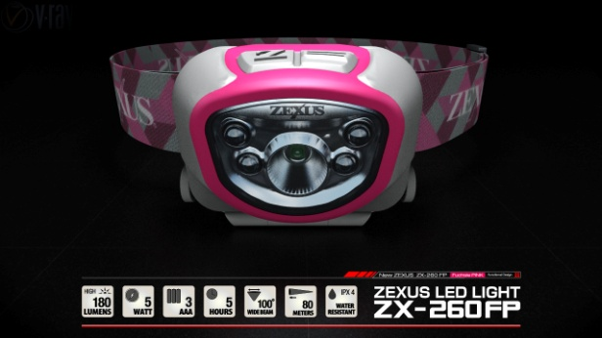 | Модель очень мощного фонаря с функцией затемнения. Пять мощных светодиодов нового поколения. Увеличенный угол луча до 120 град. Водозащита PX-4. Оригинальный цвет коруса в сочетании с техническими возможностями привлекают к данной модели повышенное внимание.
NEW | Налобный фонарь Zexus ZX-260BK | ZX-260BK | 5W / AAA*3 | 180 lumen | 5(10%)/50(100%) | 80 |  | 73.7
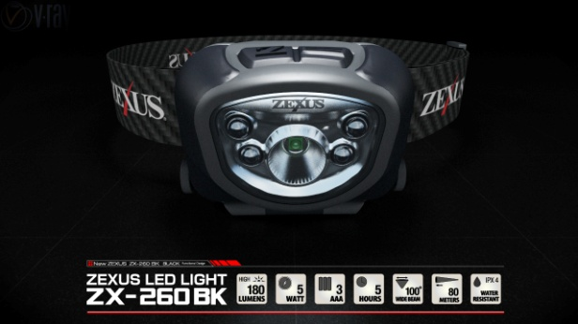 | Модель по техническим параметрам аналогична предыдущий, но выполнена в классическом черном цвете.
NEW | Налобный фонарь Zexus ZX-270BK | ZX-270BK | 5W / AAA*3 | 180 lumen | 5(10%)/50(100%) | 80 |  | 81.2
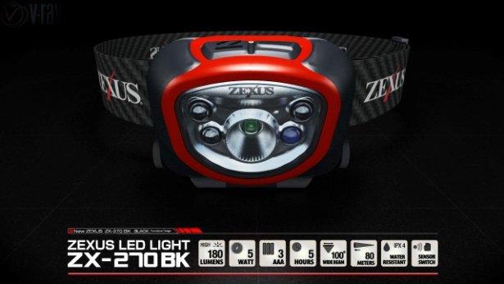 | Эта модель усовершенствована сенсорным датчиком включения и выключения. Пять мощных светодиодов. Угол луча до 120 град. Водозащищенность PX-4.
NEW | Налобный фонарь Zexus ZX-270LG | ZX-270LG | 5W / AAA*3 | 180 lumen | 5(10%)/50(100%) | 80 |  | 81.2
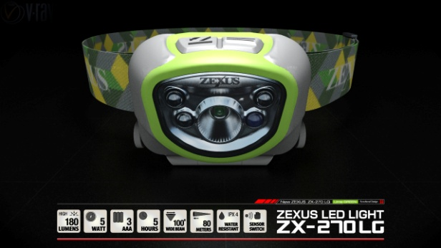 | Еще одно преимущество - оригинальный цвет корпуса. В остальном эта мощная модель аналогична фонарю ZX-270BK
 | Налобный фонарь Zexus ZX-S100 | ZX-S100 | 0,3W / CR2032*2 | 9 lumen | 11 | 25 | 26 с бат. | 27.9
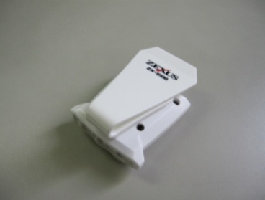 | Фонарь с прищепкой на кепку или одежду. Три мощных белых сведодиода с повышенной направленностью луча. Минимальный вес.
 | Налобный фонарь Zexus ZX-220 | ZX-220 | 3,0W / AAA*3 | 125 lumen | 3 / 40 | 46 | 73 гр. | 81.4
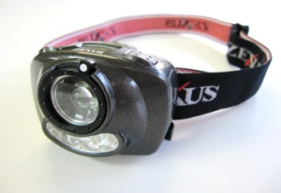 | Дополнительное крепление на куртку, широкий диапазон регулировок, экономичный режим позволяет использовать батареи в течение 40 часов. Изменяемая фокусировка (30-60град). Изменяемая мощность (10-100%)
 | Налобный фонарь Zexus ZX-310 | ZX-310 | 5,0W / AA*3 | 150 lumen | 10 / 40 / 80 | 130 | 133 гр. | 88.6
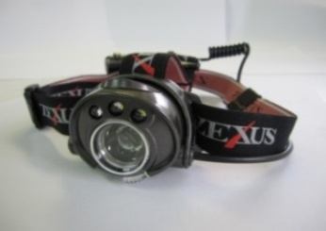 | Модель с регулировкой фокуса (8-30град), экономичный режим позволяет использовать батареи в течение 80 часов. Вынесенный на затылок батареечный блок с дополнительным проблесковым маячком.
 | Налобный фонарь Zexus ZX-320 Safari | ZX-320 | 6,0W | 180 lumen | 20 / 40 / 80 | 150 | 133 гр. | 103.5
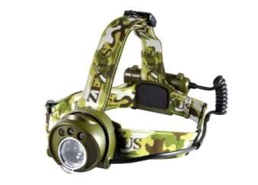 | Мощная модель в камуфляжном исполнении.
 | Налобный фонарь Zexus ZX-S330 EXTREME | ZX-S330 | 7,0W | 200 lumen | 15 / 40 / 80 | 170 | 133 | 107.8
 | Самая мощная модель налобного фонаря c изменяемым углом фокусировки и несколькими режимами работы. Экономный режим - до 80 часов непрерывной работы.
 | Универсальный фонарь ZX-600 Waterproof | ZX-600 | 3,0W / AAА*4 | 125 lumen | 4 | 100 | 95 | 73.9
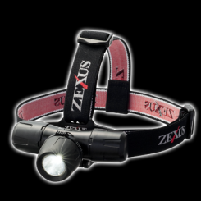 | Мощный универсальный фонарь, выступающий и как налобный и как фонарь на одежду. Легко крепится на рыболовную жилетку. Имеет водощату до 20м.
 | Тактический фонарь Zexus ZX-410 | ZX-410 | 3,0W / AA*1 | 120 lumen | 8 / 28 | 113 | 86 гр. | 41.8
 | Компактный ручной фонарь с мощной лампой и регулировкой фокуса (8-30град), а также питанием от трех AAA батарей.
 | Тактический фонарь Zexus ZX-420 | ZX-420 | 5,0W / AAА*3 | 170 lumen | 12 / 37 | 216 | 160 гр | 51.0
 | Компактный ручной фонарь с мощной лампой, регулировкой фокуса и системой крепления с регулировкой на 360 гр.
 | Кемпинговый фонарь Zexus ZX-500 | ZX-500 | 3,0W | 300 lumen | 72 / 144 | сфера | 420 гр. | 73.9
 | Прекрасный выбор для освещения лагеря, палатки или автомобиля в аварийной ситуации с продолжительностью работы до 144 часов.

